典型物料及 尺寸
45
52
42
孔深13 孔径7
外径30
厚度5
外径40
43
此处外径最大40
检测面法兰外径26
88
检测面法兰外径26
法兰外径26
53
外径6-8
机型 | 大底座 |  |  |  | 压缩端盖 | 转子外罩或电机外壳 | 杜瓦 | 冷指保护筒 | 阀钉
 | 压缩侧（装配压缩端盖） | 电机侧（装配转子外罩或电机外壳） | 杜瓦侧（装配杜瓦或冷指保护筒） | 阀钉侧（装配阀钉） | 装配大底座压缩侧 | 装配大底座电机侧 | 装配大底座杜瓦侧 | 装配大底座杜瓦侧 | 装配大底座阀钉侧
A | 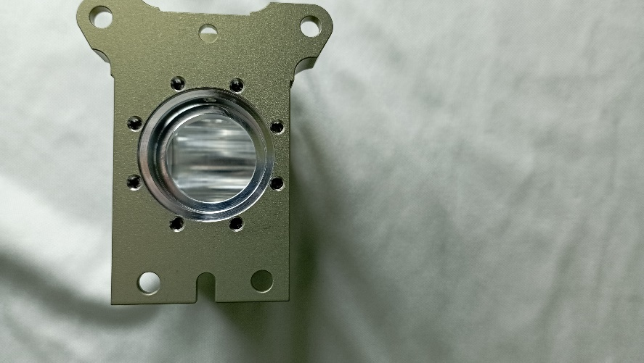 | 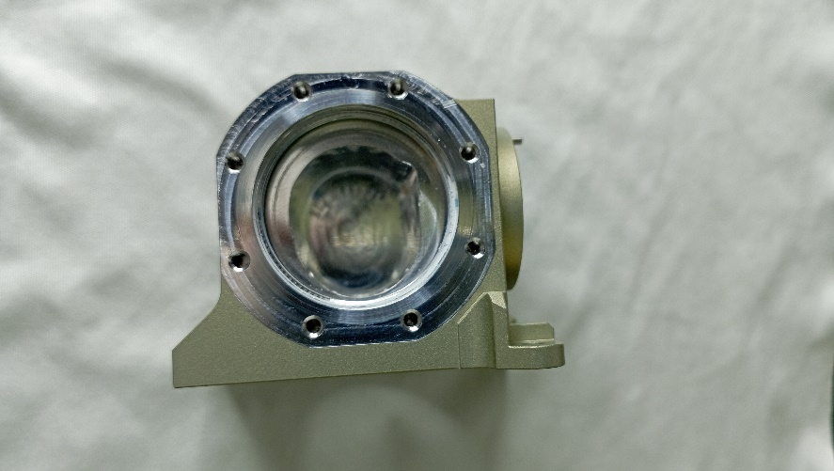 | 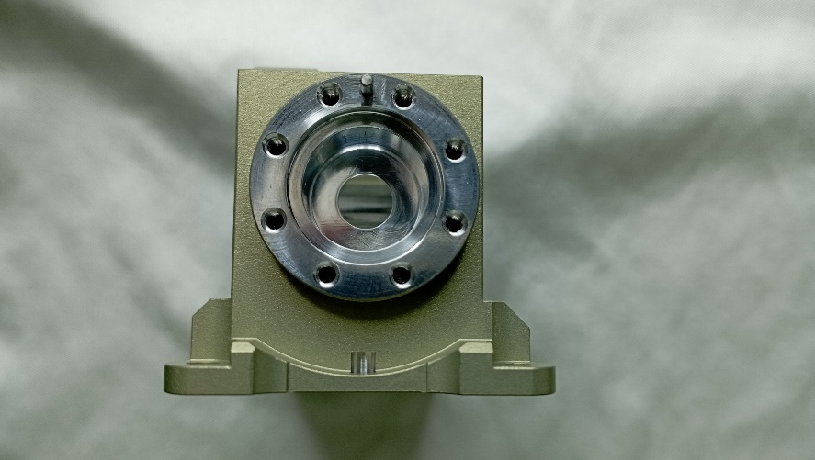 | 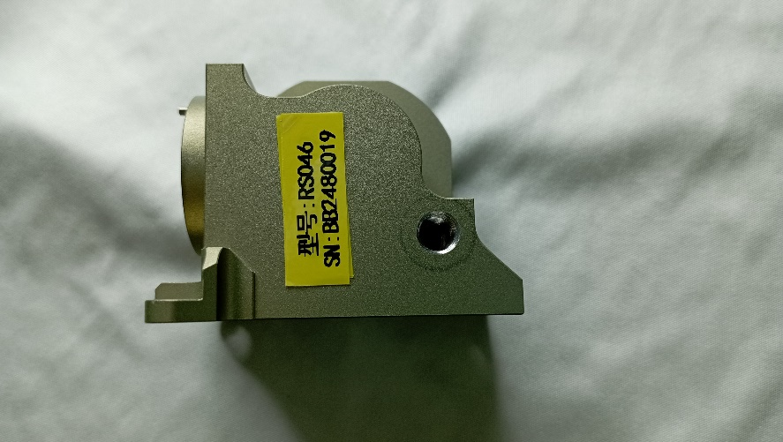 | 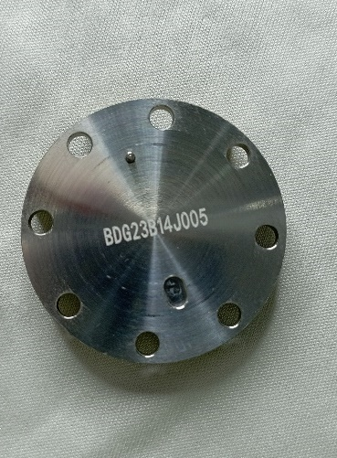 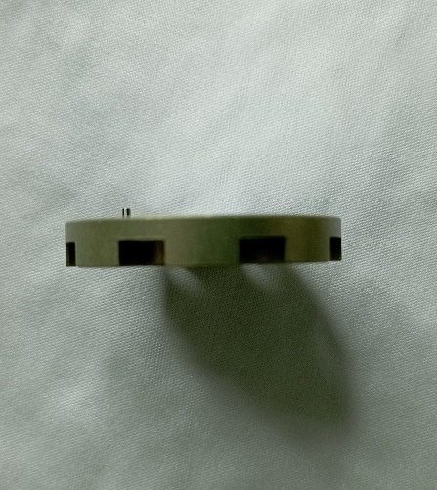 | 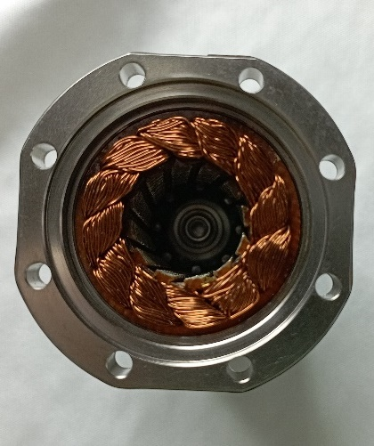 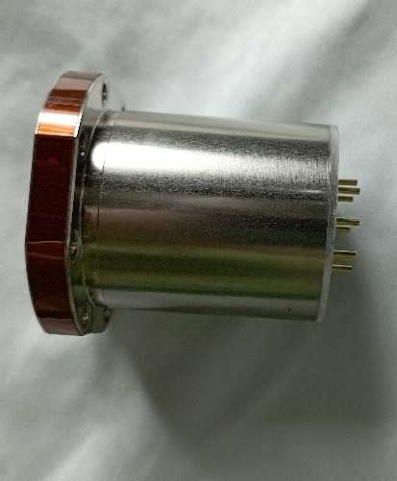 | 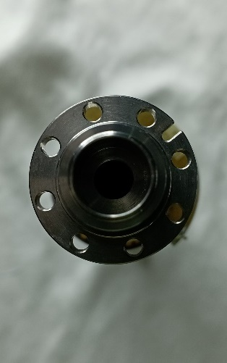 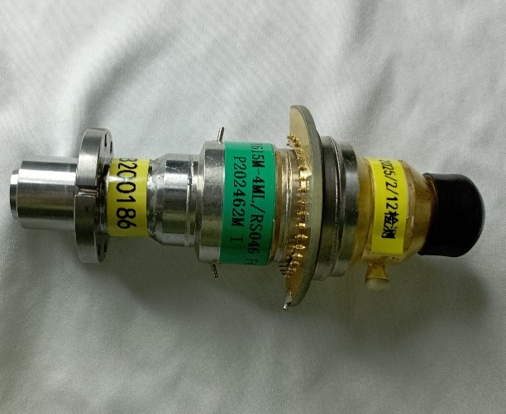 | 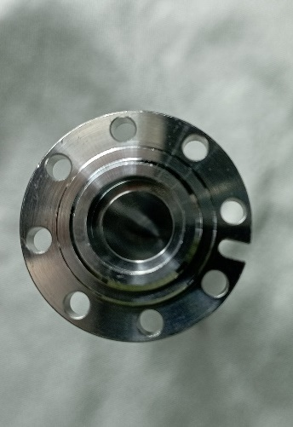 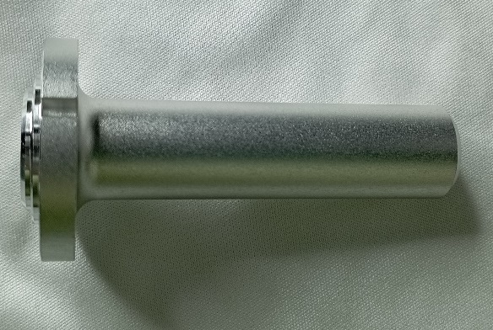 | 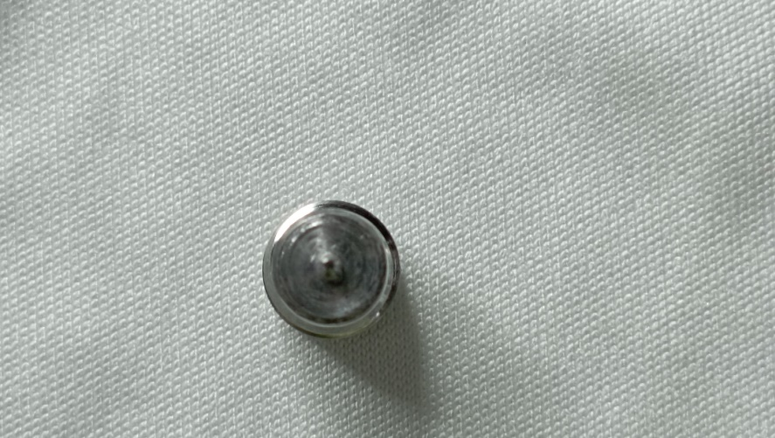 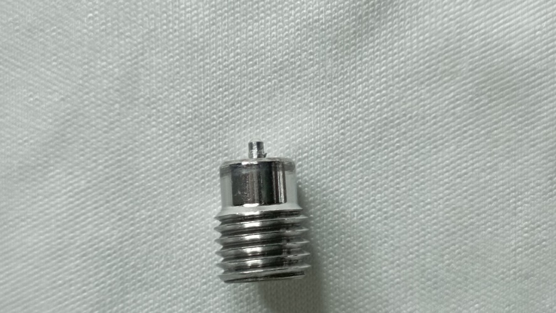
52-58
45-50
30-42
孔深13 孔径7
长26-42
宽26-35
厚度6-8
外径26-48
40-55
检测面
长30-40 宽30-40
此处外径最大50
90-100
检测面
长30-40 宽30-40
65-70
长度7-10
B/C/D/E | 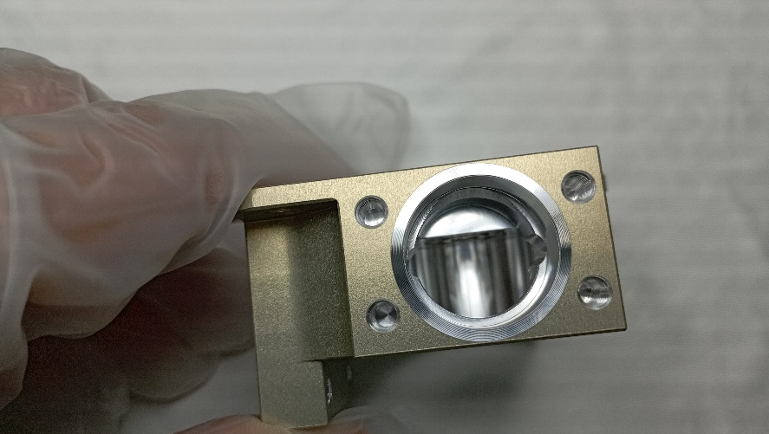 | 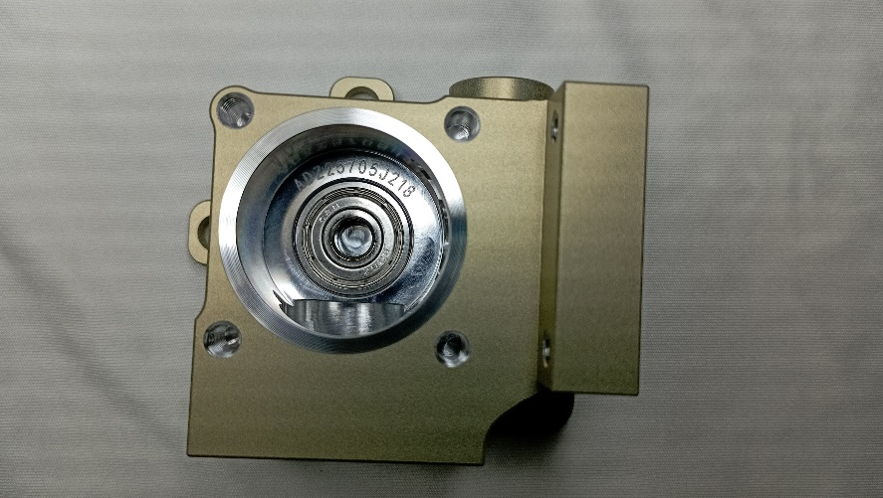 | 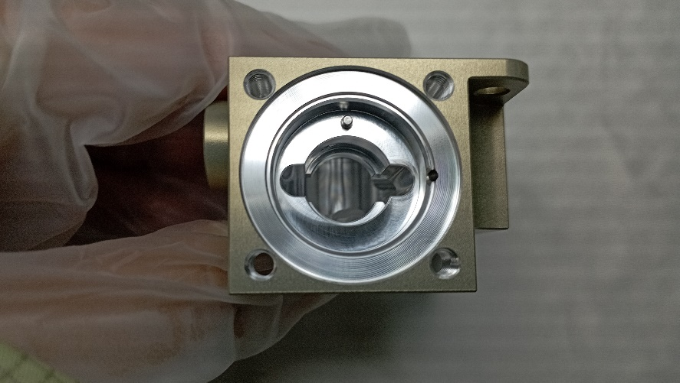 | 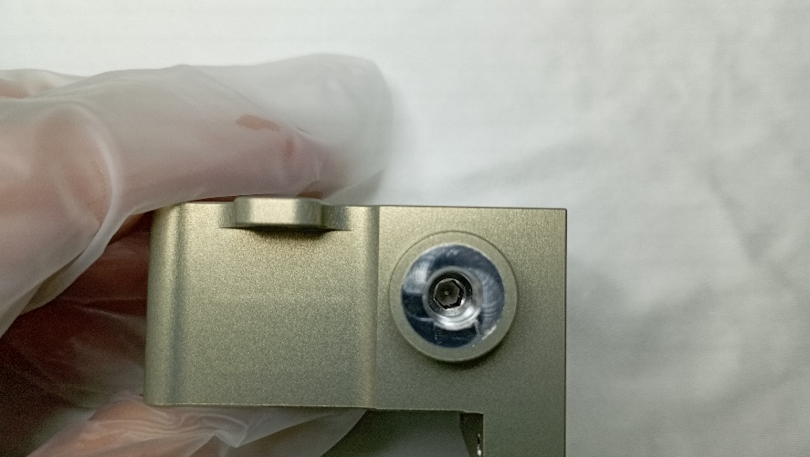 | 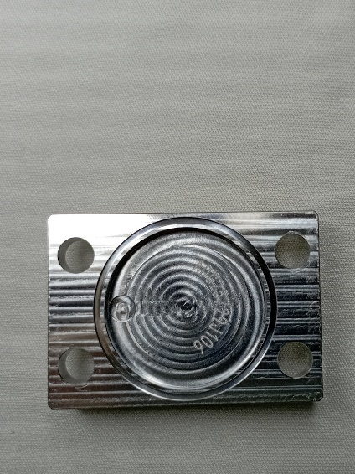 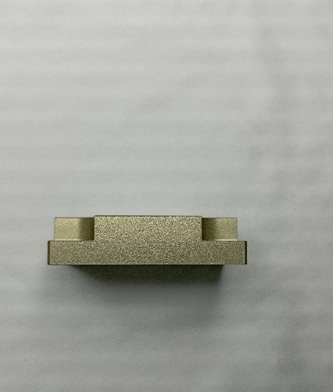 | 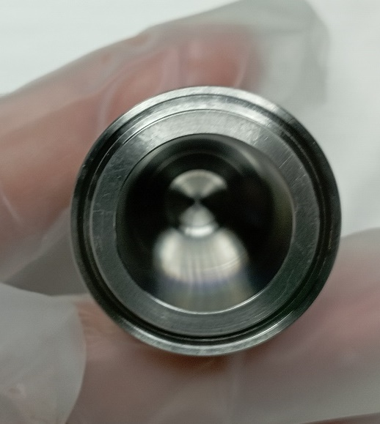 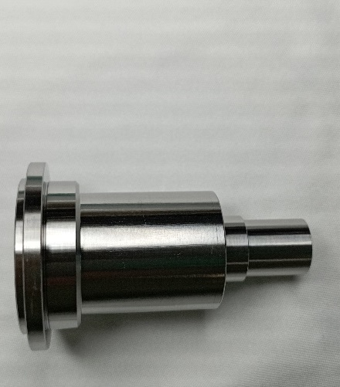 | 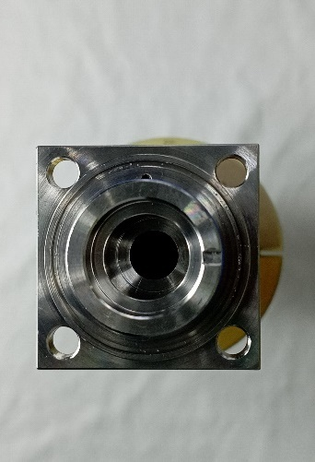 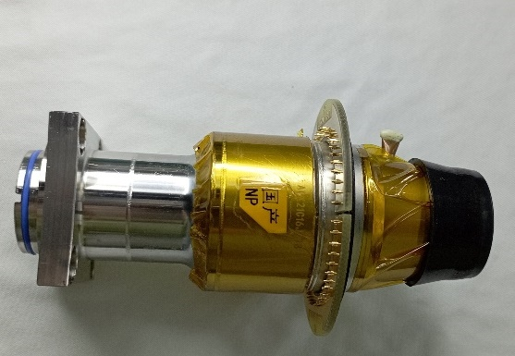 | 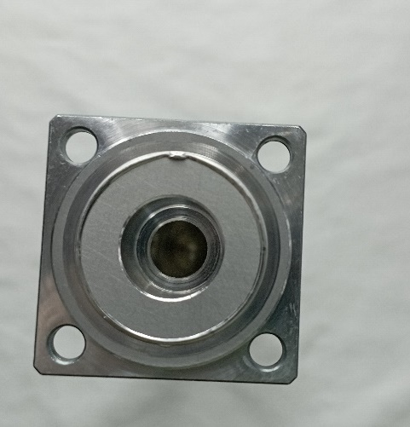 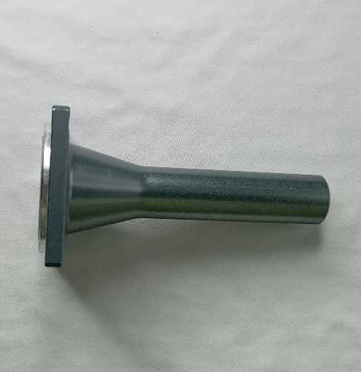
55-85
中部外径35-55
厚度10-25
外径30-40
外径30-50
70-100
外径30-40
40-65
F/G/H/I | 无 | 无 |  | 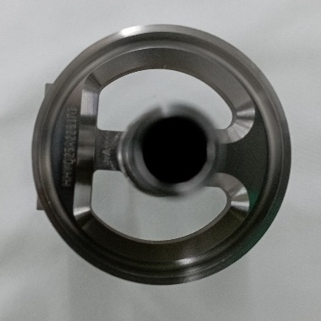 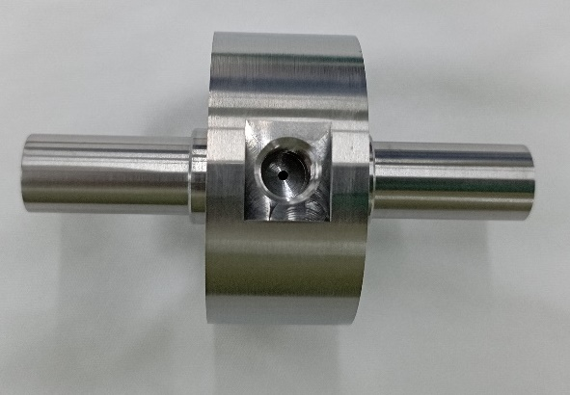 | 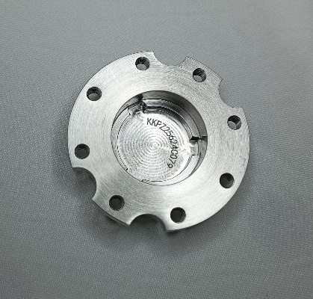 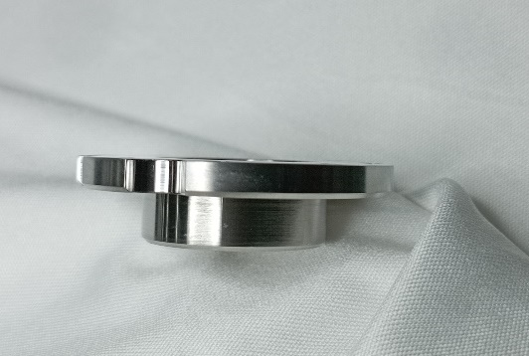 | 无 | 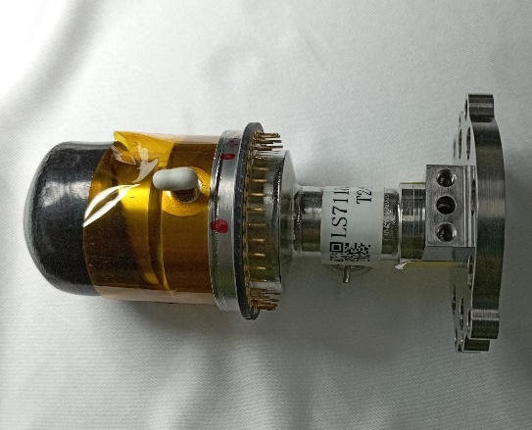 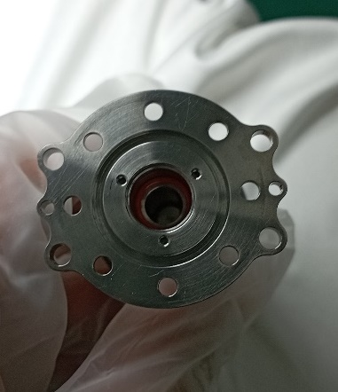 | 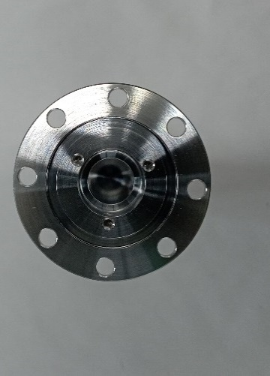 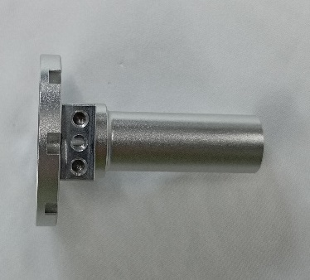

83
45
阀钉孔在底侧
90
伸出长度不超过65
阀钉孔在底侧
机型 | 半成品
 | 杜瓦侧 | 阀钉侧
A | 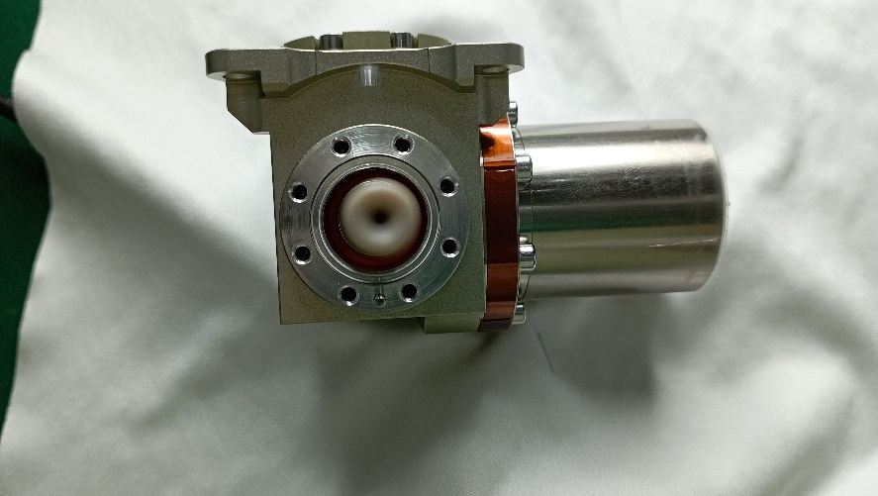 | 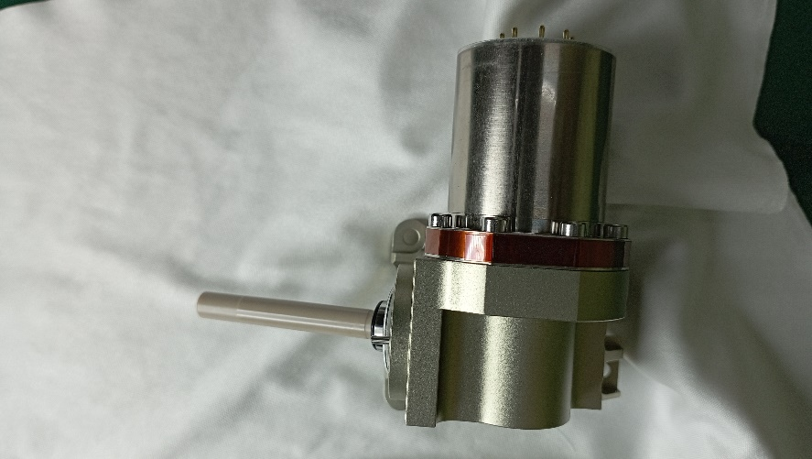
70-80
50-60
100-120
伸出长度不超过65
B/C/D/E | 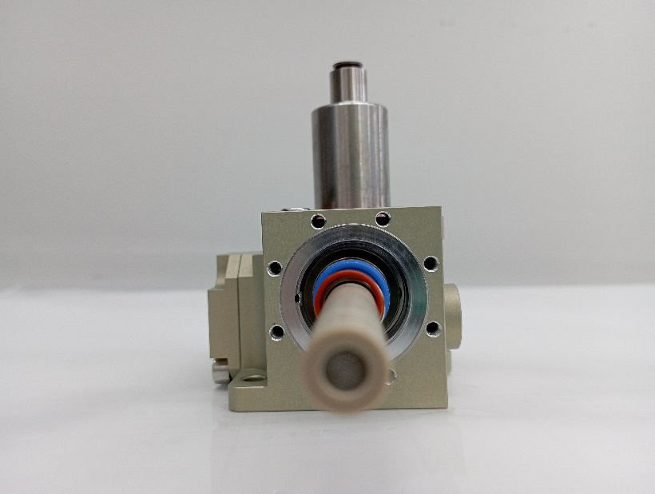 | 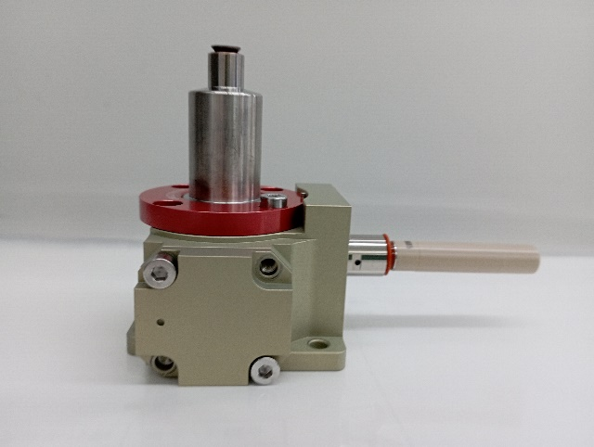
外径25-45
55-125
F/G/H/I | 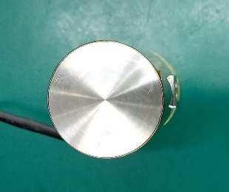 无 | 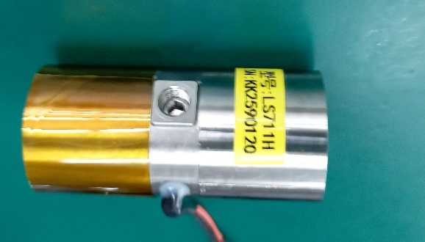 无

